Sumário
Cliente | Projeto Acadêmico | Histórico de Revisões
Projeto | Presence Confirmation System | Data | Atualizado Por | Descrição da Atualização
Elaborado Por | Francisco Pedro da Silva Lima | 2026-04-20 | Henrique Souza | Realização dos testes
Revisado Por | Henrique Souza
Data de Criação | 2026-04-14
Executor dos Testes | Henrique Souza

Cenários OK | 30
Cenários NOK | 0
Cenários não testados | 0

Imagens
Imagem 01:
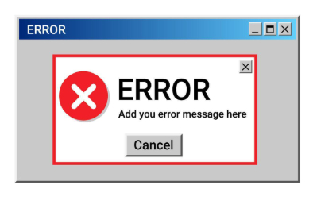

 | #error3408
Imagem 02:

